Накладная-№3
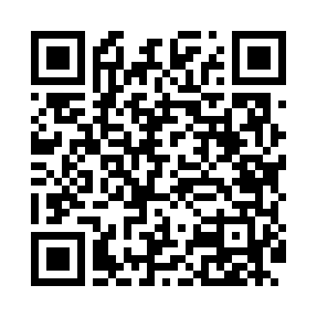
Номер товарно-транспортной накладной: |  |  | Торговый представитель: Karimov Amirjon
Поставщик: Toshkent falcon fly 2 |  |  | Телефон торгового представителя: +
Дата отгрузки: 04.12.2025 |  |  | Контрагент: """" Klient
Дата консигнации: |  |  | Адрес:
Доставщик: |  |  | Телефон:
Телефон доставщика:
Время заказа: 04.12.2025 12:00:00
№ | Штрих-код | Название товаров (работ,услуг) | Количество | Количество в кейсе | Цена | Сумма
 |  |  | 651 |  |  | 1105.4
1 | 6915601743093 | Пластмасса ликоб 23 sm DB-59-21 | 60 | 60 шт. | 2.30 | 138
2 | 6915646559406 | Пластмасса ликоб 4.2" D176142 4.2" 10.5x10.5x 5.5 sm DB-59-40 | 60 | 60 шт. | 0.90 | 54
3 | 6915641829405 | Пластмасса салатница A2940 21.5x16x4.5 см DB- 59-31 | 60 | 60 шт. | 1.50 | 90
4 | 6915646559390 | Пластмасса ликоб 5.6" A363 14.2x14.2x5.4cm DB -59-39 | 60 | 60 шт. | 1 | 60
5 | 6915646512050 | Пласмаст Салатница 8.5x8.5x3 см DB-59-27 | 60 | 60 шт. | 0.50 | 30
6 | 6902011050378 | Пластмасса соусница 13.5x7x2.5 sm DB-67-72 | 60 | 60 шт. | 0.90 | 54
7 | 6902011050385 | Пластмасса соусница 10x6x2 см DB-67-73 | 60 | 60 шт. | 0.60 | 36
8 | None | Зираворлар учун металлдан ишланган идиш BA633 6 S/S DB-15-99 | 20 | 20 шт. | 4.60 | 92
9 | 6915649156084 | Пластиковый салатница DB-59-79 | 60 | 60 шт. | 1.30 | 78
10 | 6916095145257 | Коврики сервировочные пластмассовая DB-145-25 | 40 | 40 шт. | 1 | 40
11 | 6905621392357 | Металл санчқи DB-92-35 | 10 | 10 шт. | 2.90 | 29
12 | 6905621392340 | Ложка DB-92-34 | 10 | 10 шт. | 2.80 | 28
13 | 6905621392364 | Ложка Вилка DB-92-36 | 10 | 10 шт. | 2 | 20
14 | 6920240023987 | Коврики напольные для ванной комнаты 60*90CM XP-23-98 | 3 | 3 шт. | 4.20 | 12.60
15 | 6920240023284 | Коврики напольные для ванной комнаты 80*120CM В большой каропке 30 шт XP-23-28 | 2 | 2 шт. | 9.20 | 18.40
16 | 2012927143041 | Поднос столовый пластмасс 30.4x40.5 sm XP-11- 2 | 32 | 1 коробка, 7 шт. | 3 | 96
17 | 2016513094694 | Поднос столовый пластмасс 35.5x46 sm XP-11-3 | 1 | 1 шт. | 4 | 4
18 | 2015641566899 | Пластмассовый столовый поднос 38*51 XP-11-7 | 1 | 1 шт. | 3.40 | 3.40
19 | 6915645645018 | Пластмасса ликоб 35x21 см кота каропкада 48 д она мавжуд DB-59-5 | 20 | 20 шт. | 3.50 | 70
20 | 6920240023963 | Коврики напольные для ванной комнаты 0,8×10 м XP-23-96 | 1 | 1 коробка | 37 | 37
21 | 6920240023970 | Коврики напольные для ванной комнаты 1,2×10 м XP-23-97 | 1 | 1 коробка | 55 | 55
22 | 6920240023857 | Коврики напольные для ванной комнаты 58*88 XP -23-85 | 20 | 20 шт. | 3 | 60
Итого: 1105.4$|->UZS: 13,817,500.00

